관광 음식
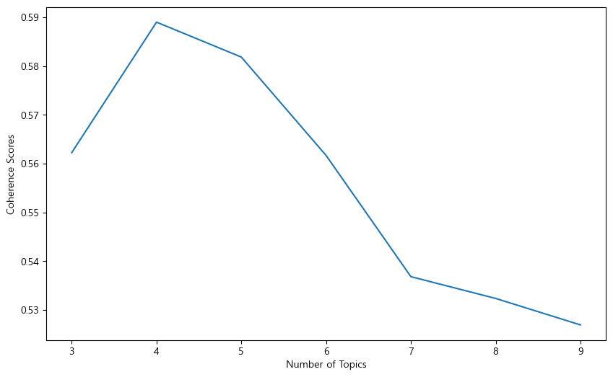
관광 | topic > 3
토픽 번호 | 주요 단어 | 토픽 레이블 | 토픽 번호 | 토큰 분포 비율 | 토픽 특화 단어(15개) (λ = 0.2) | 최종 토픽 레이블 | 필터 기준(텍스트 분포 정도)
0 | 0.029*"쇼핑" + 0.025*"여행" + 0.020*"친구" + 0.019*"관광지" + 0.018*"전통" + 0.016*"가족" + 0.015*"코스" + 0.015*"연인" + 0.015*"곳" + 0.014*"문화"' | 서울에서 즐기는 쇼핑과 관광지 코스 | 3 | 23.30% | 쇼핑, 여행, 친구, 관광지, 전통, 가족, 코스, 연인, 곳, 문화, 아이, 서울, 체험, 나들이, 시장 | 아이와 함께하는 서울 나들이 | 0.93
1 | 0.029*"아이" + 0.027*"여행" + 0.024*"서울" + 0.021*"쇼핑" + 0.020*"문화" + 0.019*"관광지" + 0.017*"가족" + 0.016*"전통" + 0.016*"체험" + 0.016*"역사"' | 가족을 위한 쇼핑과 문화 관광지 | 2 | 36.80% | 아이, 여행, 서울, 쇼핑, 문화, 관광지, 가족, 전통, 체험, 역사, 곳, 수도권, 시설, 여행지, 친구 | 함께하는 역사와 문화 여행 | 0.95
2 | 0.039*"관광지" + 0.037*"여행" + 0.031*"곳" + 0.020*"아이" + 0.019*"연인" + 0.019*"공간" + 0.018*"휴식" + 0.017*"가족" + 0.016*"서울" + 0.016*"친구"' | 가족, 연인, 친구와 함께하는 휴식 여행 | 1 | 39.90% | 관광지, 여행, 곳, 아이, 연인, 공간, 휴식, 가족, 서울, 친구, 산책, 공원, 힐링, 수도권, 도심 | 도심 속 힐링 공간 | 0.95

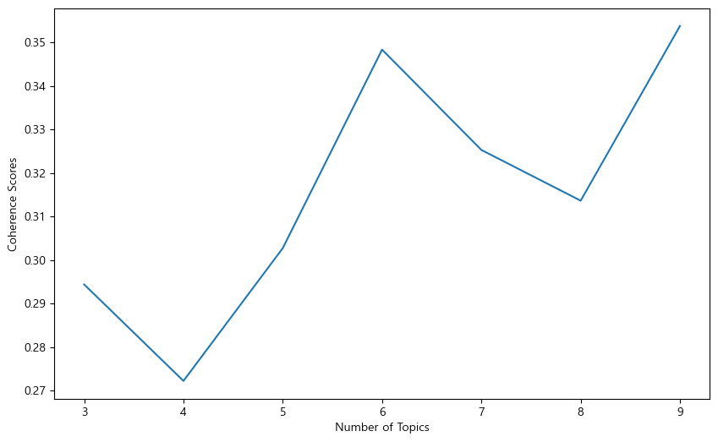
음식 | topic > 3
토픽 번호 | 주요 단어 | 토픽 레이블 | 토픽 번호 | 토큰 분포 비율 | 토픽 특화 단어(15개) (λ = 0.2) | 최종 토픽 레이블 | 필터 기준(텍스트 분포 정도)
0 | 0.058*"음식" + 0.048*"맛집" + 0.025*"서울" + 0.010*"수도권" + 0.008*"노소" + 0.008*"한우" + 0.008*"남녀" + 0.007*"구이" + 0.007*"갈비" + 0.007*"카페"' | 남녀노소 즐길 수 있는 한우 구이와 카페 | 3 | 21.10% | 북한, 모듬전, 혼밥, 회관, 돼지갈비, 집, 송추, 육회, 마포구, 성북동, 키, 안심, 문화, 국수, 석쇠 | 믿고 가는 | 0.94
1 | 0.092*"음식" + 0.085*"맛집" + 0.013*"서울" + 0.012*"요리" + 0.009*"코스" + 0.008*"분위기" + 0.008*"탕" + 0.007*"음식점" + 0.007*"갈비" + 0.007*"추천"' | 서울 추천 음식과 코스 요리 | 1 | 46.00% | 맛집, 음식, 탕, 양념, 음식점, 해물, 요리, 노원, 서초, 코스, 강남, 식사, 해, 식품의약품안전처, 등급 | 부모님과 함께 | 0.95
2 | 0.070*"음식" + 0.063*"맛집" + 0.027*"서울" + 0.015*"한식" + 0.014*"추천" + 0.011*"요리" + 0.010*"정식" + 0.007*"수도권" + 0.007*"식당" + 0.006*"카페"' | 서울 한식 맛집과 카페 추천 | 2 | 33.00% | 한식, 정식, 추천, 여행지, 강동구, 서울, 바, 식당, 음식, 전망, 맛집, 갑, 밥, 손, 생선 | 서울의 다채로운 맛집 | 0.95

 | 결과 정리
 | 관광 topic num = 3 으로 결정
 | coherence_score | 0.5622
 | perplexity | -6.04
 | 시각화 그래프 | file:///C:/Users/USER/Desktop/mulcam/Non%EA%B0%95%EC%9D%98/%EC%A3%BC%EA%B0%84%20%ED%94%84%EB%A1%9C%EC%A0%9D%ED%8A%B8/Code/%EB%AA%A8%EB%8D%B8%EB%A7%81/%EA%B4%80%EA%B4%91_3_vis.html
 | >> 위의 3가지를 종합적으로 보았을 때 coherence_score 점수가 가장 높지는 않지만 perplexity에서 큰 차이가 없고 시각화 그래프 상에서도 가장 확연히 구분되는 3을 주제 수로 선정

 | 음식 topic num = 3 으로 결정
 | coherence_score | 0.2943
 | perplexity
 | 시각화 그래프 | file:///C:/Users/USER/Desktop/mulcam/Non%EA%B0%95%EC%9D%98/%EC%A3%BC%EA%B0%84%20%ED%94%84%EB%A1%9C%EC%A0%9D%ED%8A%B8/Code/%EB%AA%A8%EB%8D%B8%EB%A7%81/%EC%9D%8C%EC%8B%9D_3_vis.html
 | >> 위의 3가지를 종합적으로 보았을 때 coherence_score 점수가 가장 높지는 않지만 perplexity에서 큰 차이가 없고 시각화 그래프 상에서도 가장 확연히 구분되는 3을 주제 수로 선정

 | 추후 과제
 | >>> 우리가 만든 분류 모델로도 사용자의 니즈를 100% 충족 시키지 못할 경우 LDA 분석을 통해서 뽑아낸 관광 주제를 관광 컨셉으로 제시하여 여행지를 추천해주는 식으로 사용자 니즈 충족을 보완한다.
 | >>> 컨셉과 맞는 topic_type으로 관광지 불러올 때 텍스트 분포 정도를 기준으로 필터링하여 관광지 추천 출력(5가지 출력할 때 어떻게 5가지 출력 시킬지?? - 랜덤 추출, 텍스트 분포 정도를 기준으로 정렬 등등)
 | >>> csv 파일에 topic_type 컬럼 추가
 | >>> streamlit 어디 부분에 적용할 지 논의 후 적용

